wykres
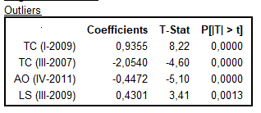
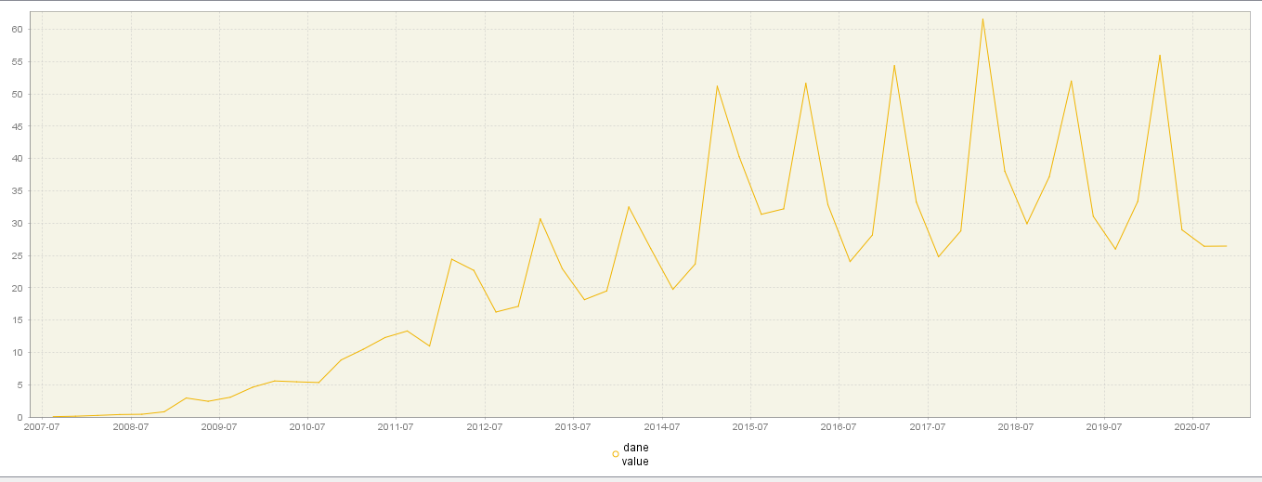
Dochód ze sprzedaży Iphone'a w mld $
 | value
2007.3 | 0.05
2007.4 | 0.118
2008.1 | 0.241
2008.2 | 0.378
2008.3 | 0.419
2008.4 | 0.806
2009.1 | 2.94
2009.2 | 2.427
2009.3 | 3.06
2009.4 | 4.606
2010.1 | 5.578
2010.2 | 5.445
2010.3 | 5.334
2010.4 | 8.822
2011.1 | 10.468
2011.2 | 12.298
2011.3 | 13.311
2011.4 | 10.98
2012.1 | 24.417
2012.2 | 22.69
2012.3 | 16.245
2012.4 | 17.125
2013.1 | 30.66
2013.2 | 22.955
2013.3 | 18.154
2013.4 | 19.51
2014.1 | 32.498
2014.2 | 26.064
2014.3 | 19.751
2014.4 | 23.678
2015.1 | 51.182
2015.2 | 40.282
2015.3 | 31.368
2015.4 | 32.209
2016.1 | 51.635
2016.2 | 32.857
2016.3 | 24.048
2016.4 | 28.16
2017.1 | 54.378
2017.2 | 33.25
2017.3 | 24.8
2017.4 | 28.8
2018.1 | 61.576
2018.2 | 38.032
2018.3 | 29.906
2018.4 | 37.185
2019.1 | 51.982
2019.2 | 31.051
2019.3 | 25.986
2019.4 | 33.362
...

Wykres z programu DEMETRA
 | Wykres Excel

DEMETRA
